상품제안서
[GEO멀티에어 쿨토시]쿨토시 | 상품코드: F24060

 |  |  |  |  |  |  | 02-412-0044 | www.easy1.co.kr
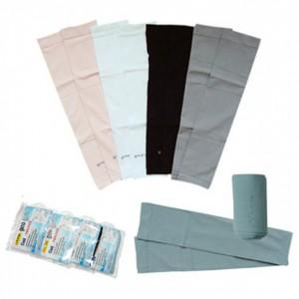

【상세/제작정보】 | 맨살보다 시원한 고탄력스판

【인쇄/포장옵션】 | 실크 / OPP(비닐)

【공급단가】 | 수량 | 200~ | 500~ | 1,000~ | 3,000~ | 5,000~
*VAT별도 | 단가 | 2,160원 | 2,080원 | 2,000원 | 1,920원 | 1,870원

【상품 URL】 | http://www.easy1.co.kr/src/goods_detail.php?gdno=24060

